route name
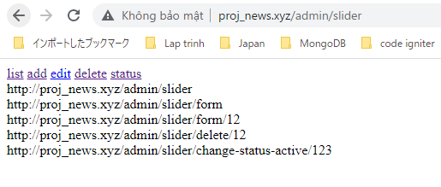
Ở trong mỗi route thì có 1 tên, khi cần gọi nó ở trong view thì chỉ cần gọi tên đó là được

Gọi tên route trong view
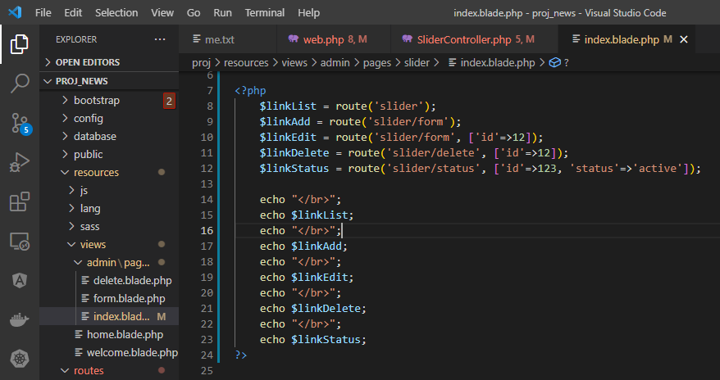

Access url to check

redirect using route name
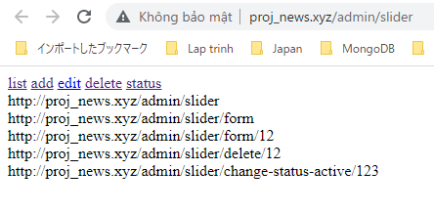
redirect in action using route name
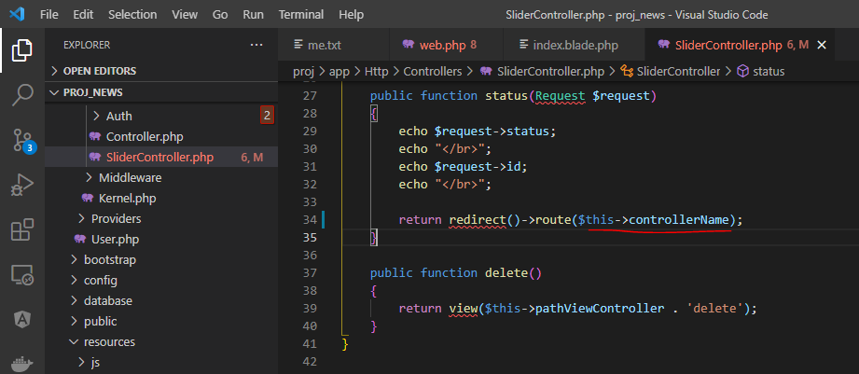

Check by acess url
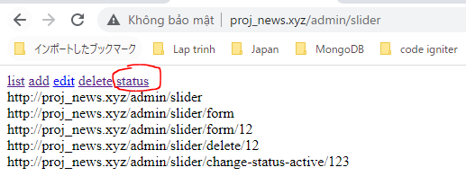

list site will be rediected after click status

share data to all view
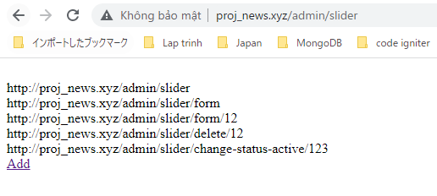
Share data from SliderController to all view
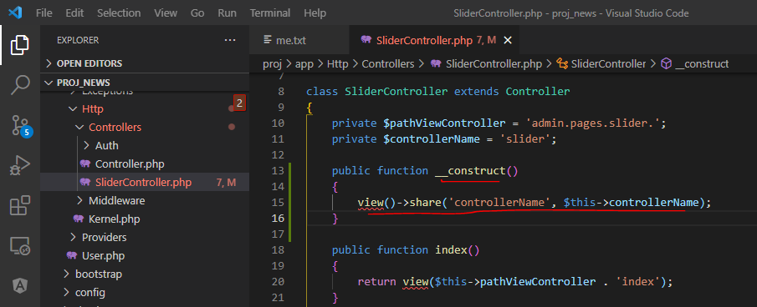

using share controllerName data shared from SliderController
 | index.blade.php
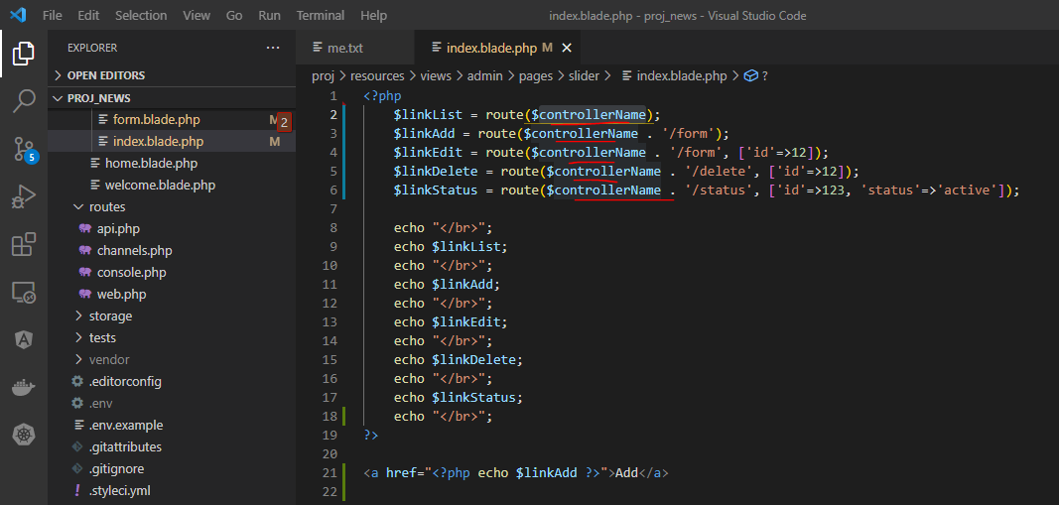

 | form.blade.php

Access list page to check
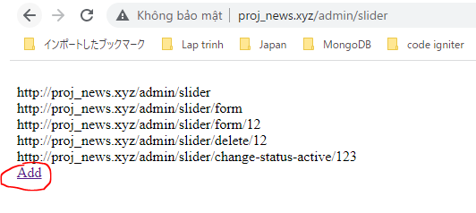

 | Redirect to add page successfully after click Add
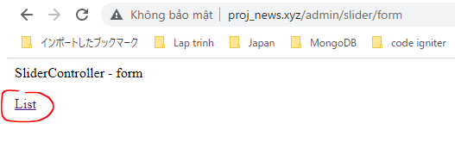

 | Redirect to list page successfully after click List

